Biyokimya
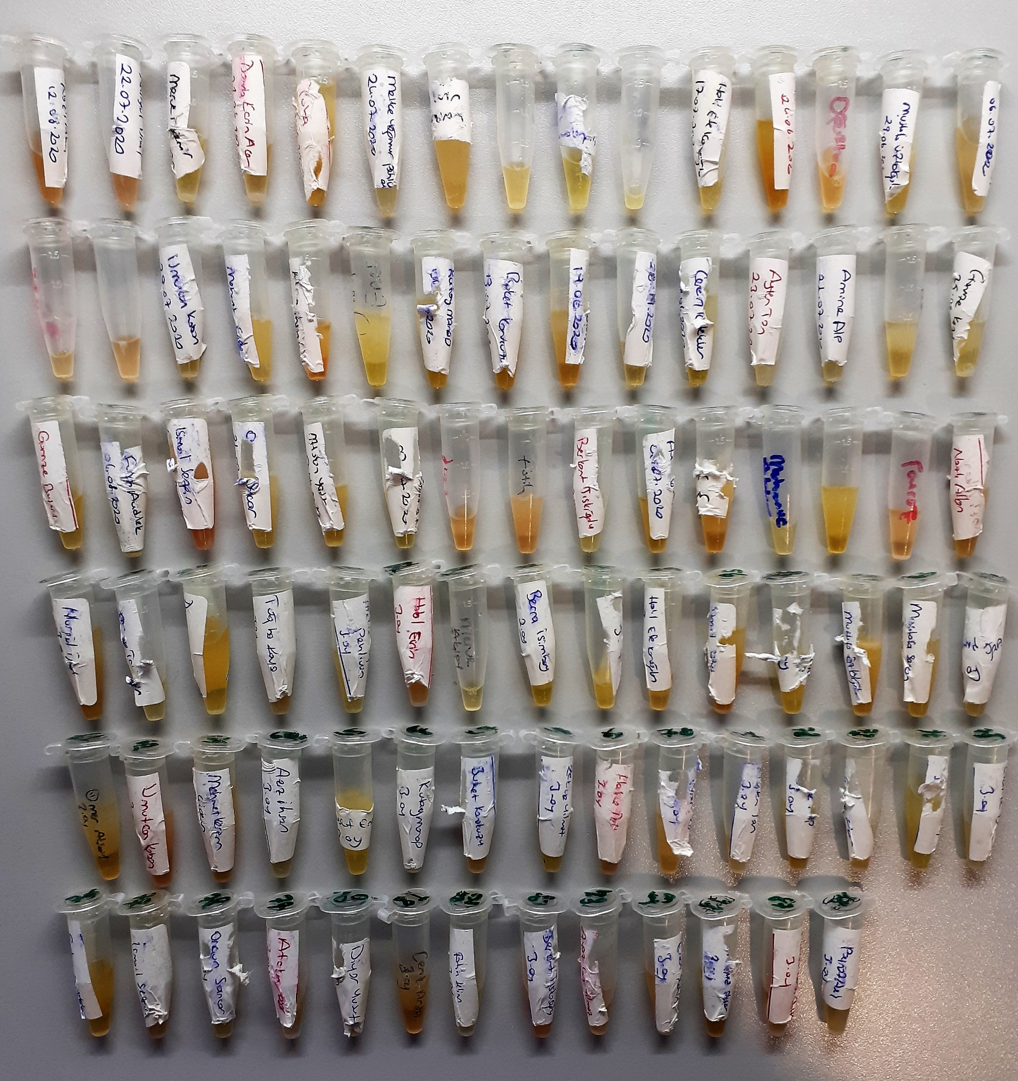
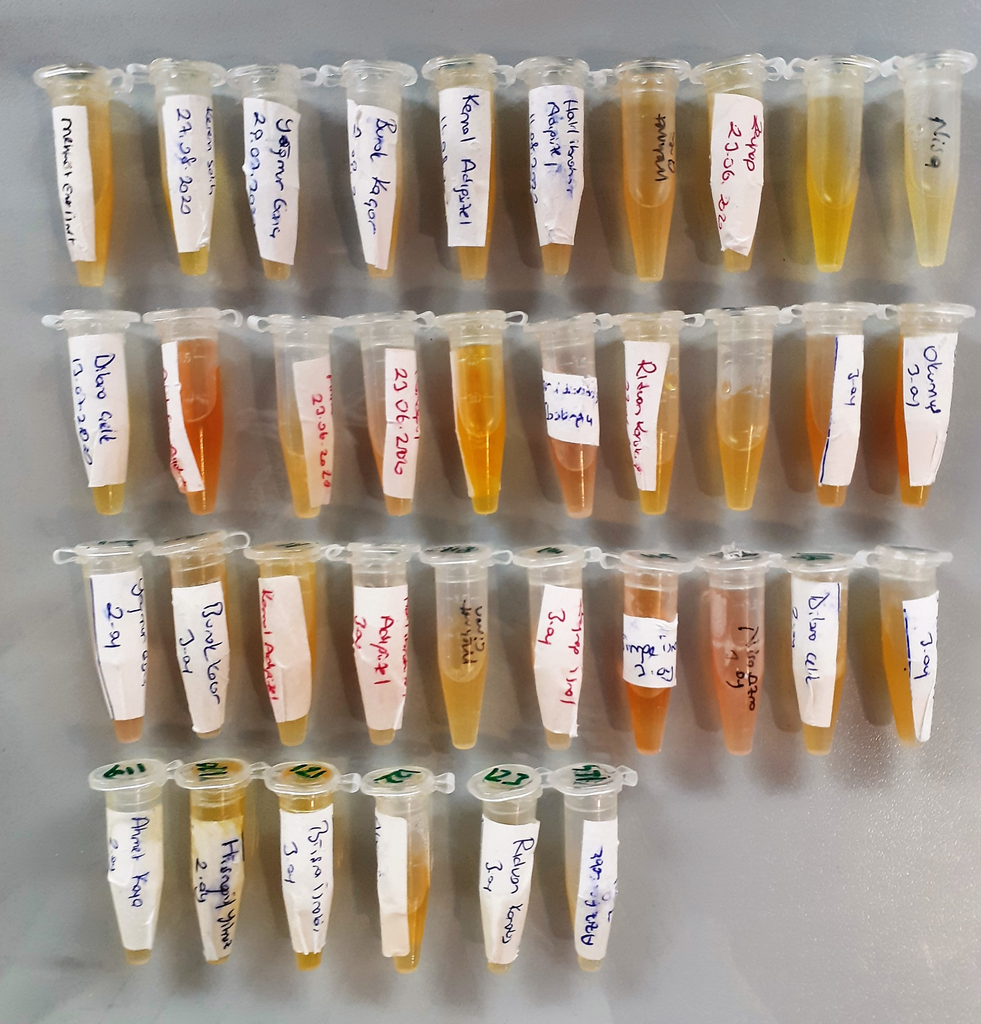
Numune Adı | TAS(mmol/L) | TOS (µmol/L) | OSI | PON(U/L) | TTL(µmol/L) | NTL(µmol/L) | Disülfit | SOD (U/ml) | GPX (U/L) | CAT (U/L) | NOT
1 | 1.73 | 6.54 | 0.378 | 648 | 353 | 193 | 80 | 173 | 579 | 215 | hemolizli | Kullanılan cihaz: Mindray marka BS400 model tam otomatik biyokimya cihazı
2 | 1.66 | 7.61 | 0.458 | 810 | 487 | 188 | 149.5 | 242 | 490 | 128 | hemolizli
3 | 1.85 | 3.35 | 0.181 | 124 | 323 | 153 | 85 | 196 | 447 | 29 |  | TAS: Total Antıoxıdant Status
4 | 1.64 | 3.32 | 0.202 | 406 | 323 | 212 | 55.5 | 136 | 368 | 96 |  | TOS: Total Oxıdant Status
5 | 1.9 | 3.91 | 0.206 | 122 | 289 | 194 | 47.5 | 223 | 470 | 214 |  | OSI: Oxıdatıve Stress Index
6 | 1.78 | 7.08 | 0.398 | 369 | 385 | 212 | 86.5 | 298 | 412 | 68 |  | PON: Paraoxanase
7 | 1.72 | 13.42 | 0.780 | 239 | 503 | 188 | 157.5 | 274 | 369 | 212 | hemolizli | TTL: Total Thıol
8 | 1.86 | 8.14 | 0.438 | 264 | 355 | 193 | 81 | 178 | 336 | 174 | hemolizli | NTL: Natıve Thıol
9 | 1.73 | 2.49 | 0.144 | 248 | 407 | 282 | 62.5 | 187 | 332 | 12 |  | Disülfit: Thıol/ Disülfit Dengesi
10 | 2.02 | 3.96 | 0.196 | 127 | 479 | 269 | 105 | 268 | 290 | 183 | lipemi | SOD: Super Oxıde Dismutase
11 | 1.91 | 6.54 | 0.342 | 90 | 657 | 439 | 109 | 344 | 384 | 19 | hemolizli | GPx: Glutathione Peroxidase
12 | 2.01 | 3.86 | 0.192 | 384 | 355 | 175 | 90 | 182 | 498 | 98 |  | CAT: Catalase
13 | 1.96 | 6.96 | 0.355 | 114 | 584 | 372 | 106 | 218 | 289 | 37 | lipemi
14 | 1.85 | 3.69 | 0.199 | 72 | 765 | 601 | 82 | 378 | 353 | 65 | lipemi
15 | 1.5 | 4.26 | 0.284 | 384 | 502 | 276 | 113 | 163 | 318 | 145
16 | 1.76 | 4.93 | 0.280 | 116 | 418 | 180 | 119 | 215 | 411 | 76
17 | 1.93 | 11.2 | 0.580 | 334 | 363 | 197 | 83 | 100 | 390 | 616 | hemolizli
18 | 1.78 | 3.81 | 0.214 | 445 | 312 | 203 | 54.5 | 194 | 378 | 105 | lipemi
19 | 1.99 | 3.92 | 0.197 | 137 | 550 | 233 | 158.5 | 284 | 503 | 44 | lipemi
20 | 2.02 | 14.23 | 0.704 | 244 | 486 | 316 | 85 | 79 | 457 | 369 | hemolizli
21 | 1.55 | 3.22 | 0.208 | 55 | 595 | 310 | 142.5 | 240 | 302 | 127 | lipemi
22 | 1.76 | 3.54 | 0.201 | 124 | 281 | 190 | 45.5 | 226 | 582 | 69 | lipemi
23 | 1.61 | 1.86 | 0.116 | 234 | 304 | 174 | 65 | 217 | 520 | 33
24 | 2.08 | 4.62 | 0.222 | 413 | 519 | 420 | 49.5 | 150 | 600 | 62
25 | 1.64 | 4.09 | 0.249 | 407 | 438 | 259 | 89.5 | 172 | 410 | 3
26 | 1.7 | 3.59 | 0.211 | 157 | 423 | 258 | 82.5 | 184 | 583 | 72
27 | 1.51 | 5.03 | 0.333 | 172 | 564 | 244 | 160 | 359 | 427 | 203 | lipemi
28 | 1.99 | 3.4 | 0.171 | 496 | 343 | 132 | 105.5 | 252 | 467 | 58
29 | 1.88 | 5.67 | 0.302 | 146 | 345 | 164 | 90.5 | 178 | 421 | 186
30 | 1.77 | 7.12 | 0.402 | 120 | 423 | 228 | 97.5 | 180 | 495 | 259 | hemolizli
31 | 2.05 | 3.1 | 0.151 | 310 | 612 | 281 | 165.5 | 239 | 347 | 475
32 | 1.94 | 1.74 | 0.090 | 119 | 322 | 205 | 58.5 | 139 | 391 | 70
33 | 1.98 | 14.18 | 0.716 | 549 | 468 | 209 | 129.5 | 213 | 495 | 352 | hemolizli
34 | 1.78 | 5.18 | 0.291 | 237 | 439 | 197 | 121 | 270 | 375 | 86 | lipemi
35 | 1.52 | 3.45 | 0.227 | 641 | 418 | 194 | 112 | 197 | 420 | 66 | lipemi
36 | 1.58 | 3.17 | 0.201 | 268 | 317 | 191 | 63 | 154 | 263 | 82
37 | 1.56 | 10.57 | 0.678 | 205 | 367 | 212 | 77.5 | 144 | 370 | 333 | hemolizli
38 | 2 | 5.14 | 0.257 | 149 | 401 | 183 | 109 | 241 | 370 | 23 | hemolizli
39 | 2.22 | 3.92 | 0.177 | 124 | 551 | 293 | 129 | 330 | 526 | 151 | lipemi
40 | 1.92 | 3.31 | 0.172 | 90 | 398 | 272 | 63 | 153 | 359 | 111
41 | 2.66 | 8.27 | 0.311 | 545 | 269 | 153 | 58 | 173 | 747 | 229 | hemolizli
42 | 1.98 | 5.82 | 0.294 | 523 | 211 | 100 | 55.5 | 80 | 613 | 68
43 | 2.44 | 6.72 | 0.275 | 148 | 415 | 240 | 87.5 | 231 | 789 | 45
44 | 1.69 | 9.56 | 0.566 | 280 | 205 | 136 | 34.5 | 99 | 544 | 364 | hemolizli
45 | 1.66 | 3.61 | 0.217 | 551 | 307 | 113 | 97 | 213 | 533 | 28 | hemolizli
46 | 2.25 | 10.75 | 0.478 | 796 | 514 | 150 | 182 | 521 | 980 | 281 | hemolizli
47 | 2.36 | 7.11 | 0.301 | 223 | 277 | 131 | 73 | 228 | 795 | 150 | hemolizli
48 | 1.62 | 3.16 | 0.195 | 490 | 259 | 173 | 43 | 138 | 508 | 81
49 | 1.95 | 4.37 | 0.224 | 131 | 483 | 299 | 92 | 253 | 493 | 24
50 | 2.16 | 5.49 | 0.254 | 467 | 522 | 273 | 124.5 | 337 | 539 | 212 | lipemi
51 | 2.09 | 8.3 | 0.397 | 335 | 584 | 162 | 211 | 453 | 522 | 350 | lipemi
52 | 1.34 | 3.8 | 0.284 | 181 | 381 | 233 | 74 | 156 | 251 | 121
53 | 2 | 3.44 | 0.172 | 356 | 249 | 184 | 32.5 | 160 | 554 | 23
54 | 2.22 | 7.15 | 0.322 | 136 | 429 | 186 | 121.5 | 225 | 358 | 70 | hemolizli
55 | 1.93 | 3.58 | 0.185 | 93 | 351 | 213 | 69 | 185 | 380 | 59
56 | 2.11 | 3.71 | 0.176 | 403 | 289 | 126 | 81.5 | 187 | 541 | 137
57 | 2.41 | 4.18 | 0.173 | 169 | 304 | 141 | 81.5 | 220 | 501 | 31
58 | 2.28 | 4.12 | 0.181 | 115 | 412 | 226 | 93 | 256 | 388 | 58
59 | 2.06 | 4.4 | 0.214 | 608 | 320 | 184 | 68 | 181 | 551 | 40
60 | 2.41 | 6.57 | 0.273 | 160 | 319 | 157 | 81 | 308 | 692 | 25
61 | 1.86 | 5.49 | 0.295 | 328 | 351 | 151 | 100 | 135 | 363 | 353 | hemolizli
62 | 1.88 | 8.69 | 0.462 | 436 | 369 | 204 | 82.5 | 146 | 361 | 411
63 | 1.98 | 4.71 | 0.238 | 121 | 306 | 176 | 65 | 157 | 505 | 154
64 | 1.9 | 9.67 | 0.509 | 99 | 342 | 180 | 81 | 141 | 381 | 129
65 | 1.86 | 2.44 | 0.131 | 56 | 315 | 173 | 71 | 203 | 343 | 30
66 | 1.76 | 5.37 | 0.305 | 142 | 312 | 179 | 66.5 | 145 | 516 | 209
67 | 1.6 | 3.57 | 0.223 | 216 | 297 | 158 | 69.5 | 197 | 516 | 90
68 | 2 | 4.17 | 0.209 | 454 | 363 | 161 | 101 | 277 | 483 | 49
69 | 1.69 | 6.1 | 0.361 | 362 | 331 | 222 | 54.5 | 187 | 417 | 182
70 | 2.12 | 7.82 | 0.369 | 209 | 391 | 263 | 64 | 153 | 703 | 141
71 | 1.85 | 5.92 | 0.320 | 72 | 336 | 158 | 89 | 254 | 511 | 99
72 | 1.94 | 2.43 | 0.125 | 538 | 273 | 153 | 60 | 179 | 498 | 66
73 | 1.84 | 5.99 | 0.326 | 189 | 338 | 172 | 83 | 205 | 505 | 23
74 | 1.85 | 3.11 | 0.168 | 118 | 342 | 149 | 96.5 | 211 | 485 | 45
75 | 1.99 | 8.99 | 0.452 | 554 | 287 | 93 | 97 | 445 | 535 | 66 | lipemi
76 | 1.86 | 2.17 | 0.117 | 115 | 322 | 202 | 60 | 142 | 409 | 119
77 | 2.39 | 5.62 | 0.235 | 752 | 417 | 210 | 103.5 | 255 | 590 | 135
78 | 1.9 | 2.78 | 0.146 | 232 | 307 | 182 | 62.5 | 214 | 466 | 34
79 | 2.09 | 8.42 | 0.403 | 124 | 349 | 144 | 102.5 | 226 | 732 | 80 | lipemi
80 | 2.29 | 5.14 | 0.224 | 448 | 283 | 187 | 48 | 170 | 413 | 121
81 | 1.61 | 7.12 | 0.442 | 250 | 226 | 156 | 35 | 120 | 438 | 303
82 | 1.8 | 0.92 | 0.051 | 119 | 201 | 122 | 39.5 | 185 | 290 | 64
83 | 2.14 | 8.92 | 0.417 | 118 | 423 | 164 | 129.5 | 380 | 521 | 56 | lipemi
84 | 2.06 | 5.07 | 0.246 | 144 | 247 | 170 | 38.5 | 188 | 484 | 173
85 | 2.3 | 7.15 | 0.311 | 461 | 240 | 91 | 74.5 | 239 | 637 | 180
86 | 1.65 | 1.58 | 0.096 | 386 | 535 | 368 | 83.5 | 131 | 395 | 43
87 | 1.32 | 6.46 | 0.489 | 210 | 494 | 304 | 95 | 170 | 314 | 148
88 | 1.19 | 2.05 | 0.172 | 179 | 399 | 264 | 67.5 | 189 | 278 | 39
89 | 1.61 | 4.34 | 0.270 | 81 | 397 | 278 | 59.5 | 210 | 467 | 29
90 | 1.87 | 3.22 | 0.172 | 361 | 332 | 230 | 51 | 151 | 369 | 62
91 | 1.9 | 5.57 | 0.293 | 285 | 402 | 202 | 100 | 209 | 495 | 212
92 | 1.8 | 4.6 | 0.256 | 264 | 428 | 214 | 107 | 218 | 388 | 81
93 | 1.74 | 2.75 | 0.158 | 113 | 312 | 197 | 57.5 | 191 | 501 | 76
94 | 2.1 | 3.56 | 0.170 | 431 | 510 | 269 | 120.5 | 223 | 468 | 152
95 | 1.99 | 5.67 | 0.285 | 350 | 432 | 217 | 107.5 | 257 | 556 | 64
96 | 2.04 | 6.22 | 0.305 | 841 | 427 | 194 | 116.5 | 234 | 851 | 65
97 | 1.72 | 2.41 | 0.140 | 99 | 343 | 151 | 96 | 205 | 564 | 23
98 | 1.69 | 3.36 | 0.199 | 119 | 279 | 175 | 52 | 133 | 430 | 52
99 | 1.49 | 2.39 | 0.160 | 112 | 286 | 209 | 38.5 | 175 | 588 | 24
100 | 1.94 | 8.07 | 0.416 | 358 | 452 | 287 | 82.5 | 156 | 513 | 310 | hemolizli
101 | 1.45 | 3.85 | 0.266 | 488 | 438 | 217 | 110.5 | 227 | 512 | 61 | lipemi
102 | 1.7 | 7.64 | 0.449 | 100 | 405 | 207 | 99 | 285 | 487 | 160
103 | 2.02 | 2.54 | 0.126 | 414 | 322 | 193 | 64.5 | 243 | 515 | 49
104 | 1.6 | 9.01 | 0.563 | 142 | 387 | 266 | 60.5 | 207 | 534 | 256 | hemolizli
105 | 1.76 | 3.91 | 0.222 | 121 | 354 | 204 | 75 | 281 | 497 | 57
106 | 1.8 | 4.52 | 0.251 | 90 | 405 | 240 | 82.5 | 312 | 611 | 110
107 | 1.48 | 6.33 | 0.428 | 72 | 324 | 214 | 55 | 201 | 548 | 213
108 | 1.93 | 6.16 | 0.319 | 383 | 344 | 211 | 66.5 | 181 | 461 | 233
109 | 1.56 | 10.58 | 0.678 | 295 | 458 | 292 | 83 | 256 | 710 | 428
110 | 2.12 | 6.11 | 0.288 | 312 | 409 | 298 | 55.5 | 252 | 532 | 181
111 | 1.87 | 3.72 | 0.199 | 132 | 383 | 161 | 111 | 320 | 541 | 23
112 | 1.78 | 4.99 | 0.280 | 373 | 547 | 200 | 173.5 | 401 | 359 | 24 | lipemi
113 | 1.78 | 4.95 | 0.278 | 305 | 356 | 191 | 82.5 | 304 | 456 | 89
114 | 1.41 | 4.64 | 0.329 | 426 | 407 | 196 | 105.5 | 364 | 421 | 35 | lipemi
115 | 1.73 | 11.03 | 0.638 | 100 | 455 | 275 | 90 | 216 | 587 | 268 | hemolizli
116 | 1.6 | 11.52 | 0.720 | 124 | 516 | 269 | 123.5 | 211 | 563 | 400 | hemolizli
117 | 1.45 | 3.13 | 0.216 | 116 | 395 | 236 | 79.5 | 215 | 491 | 34
118 | 1.96 | 3.45 | 0.176 | 363 | 393 | 271 | 61 | 260 | 498 | 45
119 | 1.52 | 3.54 | 0.233 | 301 | 477 | 252 | 112.5 | 228 | 504 | 99
120 | 1.62 | 2.32 | 0.143 | 314 | 375 | 235 | 70 | 251 | 711 | 62
121 | 2 | 4.02 | 0.201 | 281 | 307 | 225 | 41 | 226 | 561 | 13
122 | 1.75 | 3.14 | 0.179 | 211 | 257 | 204 | 26.5 | 182 | 522 | 111
123 | 1.94 | 2.58 | 0.133 | 370 | 269 | 177 | 46 | 240 | 534 | 26
124 | 1.63 | 2.7 | 0.166 | 361 | 273 | 160 | 56.5 | 292 | 547 | 113 | lipemi

MDA
MDA
2.481 | 100
1.673 | 50
0.994 | 25
0.513 | 12.5
0.288 | 6.25
0.122 | 3.125
0 | 0
 | absorbans | abs-blank | expected | result
std3 | 2.511 | 2.481 | 100 | 99.11157344 |  | Not: 10 numaralı serum bittiği için çalışılamadı.
std4 | 1.703 | 1.673 | 50 | 52.40258016
std5 | 1.024 | 0.994 | 25 | 24.29762944
std6 | 0.543 | 0.513 | 12.5 | 10.54810976
std7 | 0.318 | 0.288 | 6.25 | 5.87012576
std8 | 0.152 | 0.122 | 3.125 | 3.13537536
blank | 0.03 | 0 | 0 | 1.5134

Numune | absorbans | abs-blank | result
1 | 0.641 | 0.611 | 12.93509184 |  | concentratıon (mmol/L)
2 | 1.396 | 1.366 | 38.43452224
3 | 0.922 | 0.892 | 20.95514656
4 | 0.239 | 0.209 | 4.49277024
5 | 0.718 | 0.688 | 14.95934176
6 | 0.9 | 0.87 | 20.264336
7 | 0.399 | 0.369 | 7.42542944
8 | 0.489 | 0.459 | 9.32345024
9 | 0.438 | 0.408 | 8.22594656
11 | 0.45 | 0.42 | 8.479016
12 | 0.498 | 0.468 | 9.52308896
13 | 0.427 | 0.397 | 7.99675936
14 | 0.676 | 0.646 | 13.83897664
15 | 0.448 | 0.418 | 8.43661696
16 | 0.421 | 0.391 | 7.87287424
17 | 1.067 | 1.037 | 25.77554976
18 | 0.492 | 0.462 | 9.38979776
19 | 0.357 | 0.327 | 6.60089216
20 | 0.449 | 0.419 | 8.45780544
21 | 0.407 | 0.377 | 7.58690016
22 | 0.537 | 0.507 | 10.40885696
23 | 0.661 | 0.631 | 13.44828544
24 | 0.312 | 0.282 | 5.76068096
25 | 0.222 | 0.192 | 4.21439456
26 | 0.401 | 0.371 | 7.46566464
27 | 0.206 | 0.176 | 3.95822304
28 | 0.344 | 0.314 | 6.35357184
29 | 0.217 | 0.187 | 4.13373376
30 | 0.888 | 0.858 | 19.89203456
31 | 0.659 | 0.629 | 13.39656864
32 | 0.818 | 0.788 | 17.78364576
33 | 1.043 | 1.013 | 24.94562976
34 | 0.851 | 0.821 | 18.76412064
35 | 0.897 | 0.867 | 20.17096256
36 | 0.437 | 0.407 | 8.20500096
37 | 0.226 | 0.196 | 4.27932064
38 | 1.121 | 1.091 | 27.68937024
39 | 1.804 | 1.774 | 57.45287104
40 | 0.134 | 0.104 | 2.87540064
41 | 0.557 | 0.527 | 10.87612416
42 | 0.393 | 0.363 | 7.30525376
43 | 0.351 | 0.321 | 6.48628064
44 | 0.299 | 0.269 | 5.52627744
45 | 0.758 | 0.728 | 16.06256736
46 | 1.747 | 1.717 | 54.57501856
47 | 0.974 | 0.944 | 22.63045344
48 | 1.018 | 0.988 | 24.09465376
49 | 1.038 | 1.008 | 24.77433056
50 | 1.012 | 0.982 | 23.89247296
51 | 0.812 | 0.782 | 17.60796096
52 | 0.348 | 0.318 | 6.42927296
53 | 0.689 | 0.659 | 14.18159424
54 | 0.806 | 0.776 | 17.43307104
55 | 0.607 | 0.577 | 12.08293216
56 | 1.304 | 1.274 | 34.65391104
57 | 1.56 | 1.53 | 45.637376
58 | 1.129 | 1.099 | 27.97837504
59 | 0.951 | 0.921 | 21.88208864
60 | 1.063 | 1.033 | 25.63634656
61 | 1.204 | 1.174 | 30.75651904
62 | 0.65 | 0.62 | 13.164936
63 | 0.714 | 0.684 | 14.85096224
64 | 0.561 | 0.531 | 10.97063744
65 | 0.766 | 0.736 | 16.28745184
66 | 0.655 | 0.625 | 13.2934
67 | 0.641 | 0.611 | 12.93509184
68 | 0.414 | 0.384 | 7.72934624
69 | 0.371 | 0.341 | 6.87141024
70 | 0.755 | 0.725 | 15.9786
71 | 0.407 | 0.377 | 7.58690016
72 | 0.701 | 0.671 | 14.50116864
73 | 0.258 | 0.228 | 4.81144736
74 | 1.752 | 1.722 | 54.82459136
75 | 1.8 | 1.77 | 57.248576
76 | 1.647 | 1.617 | 49.69948256
77 | 1.307 | 1.277 | 34.77424416
78 | 1.518 | 1.488 | 43.73617376
79 | 1.309 | 1.279 | 34.85457664
80 | 1.239 | 1.209 | 32.09549024
81 | 0.564 | 0.534 | 11.04175424
82 | 0.277 | 0.247 | 5.13809536
83 | 1.321 | 1.291 | 35.33842624
84 | 0.875 | 0.845 | 19.492296
85 | 1.809 | 1.779 | 57.70873664
86 | 0.691 | 0.661 | 14.23463584
87 | 1.411 | 1.381 | 39.06864544
88 | 0.577 | 0.547 | 11.35222336

OxLDL
OUT | 2.164 | 2.355 | 2.83 | 2.914 | 2.602 | 2.82 | 2.266 | 2.588 | 2.62 | 2.178 | 2.559
2.84 | 2.331 | 2 | 2.368 | 2.67 | 2.202 | 2.262 | 2.273 | 2.386 | 2.332 | 2.798 | 2.491
1.73 | 2.63 | 2.128 | 2.645 | 2.354 | 2.277 | 2.822 | 2.074 | 2.767 | 2.227 | 2.564 | 2.129
1.177 | 2.839 | 2.677 | 2.543 | 2.411 | 2.827 | 2.411 | 2.312 | 2.1 | 2.476 | 2.679 | 2.022
0.616 | 2.481 | 2.589 | 2.216 | 2.519 | 2.545 | 2.102 | 2.765 | 2.588 | 2.707 | 1.956 | 2.917
0.303 | 2.393 | 2.484 | 2.459 | 2.919 | 2.612 | 1.899 | 2.55 | 2.564 | 2.444 | 2.035 | 2.614
0.206 | 2.598 | 2.574 | 2.244 | 2.586 | 2.521 | 2.254 | 2.422 | 2.457 | 2.351 | 2.44 | 2.57
0.065 | 2.001 | 2.155 | 2.551 | 2.253 | 2.957 | 2.353 | 2.362 | 2.706 | 2.735 | 2.775 | 2.837

OxLDL
2.775 | 2000
1.665 | 1000
1.112 | 500
0.551 | 250
0.238 | 125
0.141 | 62.5
0 | 0
 | abs | abs-blank | expected | result
std1 | 2.84 | 2.775 | 2000 | 2007.0476437
std2 | 1.73 | 1.665 | 1000 | 955.90739175
std3 | 1.177 | 1.112 | 500 | 558.24934432
std4 | 0.616 | 0.551 | 250 | 240.47600503
std5 | 0.303 | 0.238 | 125 | 100.66620732
std6 | 0.206 | 0.141 | 62.5 | 62.78825343
blank | 0.065 | 0 | 0

 |  |  |  |  |  |  |  |  | concentratıon (pg/ml)

Numune | absorbans | abs-blank | result |  |  |  | Not: Numunelere 200 kat dilisyon yapıldı.
1 | 2.164 | 2.099 | 1326.691351
2 | 2.331 | 2.266 | 1483.1195747
3 | 2.63 | 2.565 | 1782.2846017
4 | 2.839 | 2.774 | 2005.9487043
5 | 2.481 | 2.416 | 1630.1397437
6 | 2.393 | 2.328 | 1543.1402755
7 | 2.598 | 2.533 | 1749.0961557
8 | 2.001 | 1.936 | 1181.3807549
9 | 2.355 | 2.29 | 1506.228423
10 | 2 | 1.935 | 1180.5117518
11 | 2.128 | 2.063 | 1293.9717121
12 | 2.677 | 2.612 | 1831.5389243
13 | 2.589 | 2.524 | 1739.8124693
14 | 2.484 | 2.419 | 1633.1430438
15 | 2.574 | 2.509 | 1724.3889894
16 | 2.155 | 2.09 | 1318.478143
17 | 2.83 | 2.765 | 1996.0705818
18 | 2.368 | 2.303 | 1518.8116273
19 | 2.645 | 2.58 | 1797.938292
20 | 2.543 | 2.478 | 1692.7092025
21 | 2.216 | 2.151 | 1374.580101
22 | 2.459 | 2.394 | 1608.1909091
23 | 2.244 | 2.179 | 1400.6732982
24 | 2.551 | 2.486 | 1700.8594179
25 | 2.914 | 2.849 | 2089.129681
26 | 2.67 | 2.605 | 1824.1648057
27 | 2.354 | 2.289 | 1505.2624026
28 | 2.411 | 2.346 | 1560.7629635
29 | 2.519 | 2.454 | 1668.3637955
30 | 2.919 | 2.854 | 2094.7298915
31 | 2.586 | 2.521 | 1736.7228402
32 | 2.253 | 2.188 | 1409.1060283
33 | 2.602 | 2.537 | 1753.2293641
34 | 2.202 | 2.137 | 1361.6140761
35 | 2.277 | 2.212 | 1431.7018363
36 | 2.827 | 2.762 | 1992.7828073
37 | 2.545 | 2.48 | 1694.745112
38 | 2.612 | 2.547 | 1763.5815693
39 | 2.521 | 2.456 | 1670.3865501
40 | 2.957 | 2.892 | 2137.5153979
41 | 2.82 | 2.755 | 1985.1209257
42 | 2.262 | 2.197 | 1417.5609573
43 | 2.822 | 2.757 | 1987.3086645
44 | 2.411 | 2.346 | 1560.7629635
45 | 2.102 | 2.037 | 1270.5617541
46 | 1.899 | 1.834 | 1094.1541187
47 | 2.254 | 2.189 | 1410.0443686
...

TNF-a
2.445 | 0.06 | 0.205 | 0.078 | 0.077 | 0.072 | 0.097 | 0.081 | 0.062 | 0.069 | 0.069 | 0.066
1.569 | 0.124 | 0.086 | 0.075 | 0.111 | 0.067 | 0.077 | 0.172 | 0.075 | 0.063 | 0.055 | 0.081
0.965 | 0.353 | 0.09 | 0.107 | 0.071 | 0.09 | 0.139 | 0.126 | 0.076 | 0.067 | 0.083 | 0.125
0.651 | 0.063 | 0.087 | 0.095 | 0.092 | 0.095 | 0.071 | 0.085 | 0.1 | 0.089 | 0.097 | 0.071
0.381 | 0.094 | 0.154 | 0.137 | 0.095 | 0.106 | 0.109 | 0.155 | 0.068 | 0.104 | 0.123 | 0.082
0.245 | 0.139 | 0.123 | 0.062 | 0.085 | 0.093 | 0.08 | 0.134 | 0.064 | 0.071 | 0.109 | 0.067
0.11 | 0.07 | 0.064 | 0.065 | 0.088 | 0.081 | 0.321 | 0.076 | 0.065 | 0.085 | 0.11 | 0.073
0.062 | 0.076 | 0.086 | 0.064 | 0.061 | 0.055 | 0.06 | 0.069 | 0.074 | 0.061 | 0.066 | 0.065

TNFA
2.383 | 500
1.507 | 250
0.903 | 125
0.589 | 62.5
0.319 | 31.25
0.183 | 15.63
0.048 | 7.81
0 | 0
 | abs | abs-blank | expected | result
std1 | 2.445 | 2.383 | 500 | 500.82788689
std2 | 1.569 | 1.507 | 250 | 248.45151601
std3 | 0.965 | 0.903 | 125 | 120.55770513
std4 | 0.651 | 0.589 | 62.5 | 68.941360232
std5 | 0.381 | 0.319 | 31.25 | 32.692905512
std6 | 0.245 | 0.183 | 15.63 | 17.283128488
std7 | 0.11 | 0.048 | 7.81 | 3.874151968
blank | 0.062 | 0 | 0 | -0.4403

 |  |  |  |  |  |  |  |  | concentratıon (pg(ml)

Numune | absorbans | abs-blank | result
1 | 0.074 | 0.012 | 0.616025248
2 | 0.124 | 0.062 | 5.177315648
3 | 0.353 | 0.291 | 29.364290152
4 | 0.073 | 0.011 | 0.527430632
5 | 0.094 | 0.032 | 2.409586208
6 | 0.139 | 0.077 | 6.596004968
...

ADP
2.616 | 2.611 | 2.099 | 1.639 | 1.722 | 2.363 | 1.669 | 1.664 | 1.357 | 1.2 | 1.767 | 1.465
1.675 | 2.673 | 2.22 | 2.086 | 2.6 | 1.181 | 2.778 | 1.291 | 1.558 | 1.841 | 2.197 | 1.147
0.978 | 2.481 | 2.397 | 1.701 | 2.939 | 2.795 | 2.389 | 2.46 | 2.666 | 1.99 | 1.797 | 0.327
0.463 | 2.598 | 2.6 | 0.985 | 2.612 | 2.12 | 2.818 | 2.616 | 2.123 | 2.479 | 1.364 | 0.391
0.252 | 2.578 | 2.288 | 2.505 | 2.605 | 2.67 | 2.636 | 2.848 | 1.017 | 1.614 | 1.184 | 1.462
0.188 | 1.368 | 2.91 | 2.769 | 2.774 | 2.26 | 1.93 | 1.657 | 1.62 | 2.561 | 0.213 | 2.739
0.145 | 2.615 | 2.613 | 2.551 | 2.324 | 0.568 | 1.958 | 2.112 | 1.424 | 1.482 | 2.698 | 1.823
0.056 | 2.75 | 2.891 | 2.848 | 1.569 | 1.539 | 2.706 | 2.302 | 1.296 | 2.42 | 1.703 | 2.41

ADP
2.56 | 10
1.619 | 5
0.922 | 2.5
0.407 | 1.25
0.196 | 0.63
0.132 | 0.32
0.089 | 0.16
0 | 0
 | abs | abs-blank | expected | result
std1 | 2.616 | 2.56 | 10 | 9.9433296
std2 | 1.675 | 1.619 | 5 | 5.160872126
std3 | 0.978 | 0.922 | 2.5 | 2.493030744
std4 | 0.463 | 0.407 | 1.25 | 0.999935534
std5 | 0.252 | 0.196 | 0.63 | 0.505541856
std6 | 0.188 | 0.132 | 0.32 | 0.369065184
std7 | 0.145 | 0.089 | 0.16 | 0.280894286
blank | 0.056 | 0 | 0 | 0.1074

 |  |  |  |  |  |  |  |  | concentratıon (ng/ml)

 |  |  |  |  |  |  | Not: Numunelere 1000 kat dilisyon yapıldı.
Numune | absorbans | abs-blank | result
1 | 2.611 | 2.555 | 9.91433315
2 | 2.673 | 2.617 | 10.276596174
3 | 2.481 | 2.425 | 9.17386875
4 | 2.598 | 2.542 | 9.839121624
5 | 2.578 | 2.522 | 9.723917144
...

IL-1B
2.924 | 0.426 | 0.488 | 0.315 | 0.479 | 0.514 | 0.577 | 0.469 | 0.555 | 0.543 | 0.415 | 0.422
1.657 | 0.456 | 0.505 | 0.302 | 0.472 | 0.398 | 0.408 | 0.409 | 0.379 | 0.435 | 0.439 | 0.422
0.963 | 0.348 | 0.515 | 0.308 | 0.447 | 0.443 | 0.475 | 0.467 | 0.39 | 0.42 | 0.403 | 0.397
0.576 | 0.351 | 0.448 | 0.348 | 0.37 | 0.397 | 0.46 | 0.422 | 0.365 | 0.444 | 0.386 | 0.357
0.288 | 0.426 | 0.434 | 0.363 | 0.4 | 0.403 | 0.42 | 0.367 | 0.372 | 0.365 | 0.366 | 0.351
0.189 | 0.419 | 0.426 | 0.36 | 0.568 | 0.44 | 0.445 | 0.407 | 0.389 | 0.363 | 0.398 | 0.352
0.103 | 0.424 | 0.437 | 0.368 | 0.46 | 0.423 | 0.449 | 0.396 | 0.496 | 0.41 | 0.467 | 0.426
0.08 | 0.393 | 0.439 | 0.395 | 0.463 | 0.393 | 0.42 | 0.412 | 0.552 | 0.502 | 0.599 | 0.538

IL-1B
2.844 | 500
1.577 | 250
0.883 | 125
0.496 | 62.5
0.208 | 31.25
0.109 | 15.63
0.023 | 7.81
0 | 0
 | abs | abs-blank | expected | result
std1 | 2.924 | 2.844 | 500 | 501.14412138
std2 | 1.657 | 1.577 | 250 | 244.96624161
std3 | 0.963 | 0.883 | 125 | 127.46207577
std4 | 0.576 | 0.496 | 62.5 | 68.951424256
std5 | 0.288 | 0.208 | 31.25 | 28.667924224
std6 | 0.189 | 0.109 | 15.63 | 15.462826846
std7 | 0.103 | 0.023 | 7.81 | 4.258479214
blank | 0.08 | 0 | 0 | 1.304

 |  |  |  |  |  |  |  |  | concentratıon (pg/ml)

Numune | absorbans | abs-blank | result
1 | 0.426 | 0.346 | 47.623378456
2 | 0.456 | 0.376 | 51.828630016
3 | 0.348 | 0.268 | 36.830961184
4 | 0.351 | 0.271 | 37.242281806
5 | 0.426 | 0.346 | 47.623378456
...

Leptin
2.457 | 0.309 | 0.1 | 0.119 | 1.205 | 0.33 | 0.513 | 0.068 | 0.068 | 0.121 | 0.089 | 0.066
1.104 | 0.195 | 0.104 | 0.159 | 0.241 | 0.135 | 0.081 | 0.082 | 0.13 | 0.089 | 0.463 | 0.064
0.626 | 0.35 | 0.14 | 0.306 | 0.88 | 0.23 | 0.627 | 0.296 | 0.164 | 0.181 | 0.499 | 0.075
0.289 | 0.155 | 0.084 | 0.074 | 0.43 | 0.526 | 0.088 | 0.108 | 0.117 | 0.19 | 0.091 | 0.069
0.162 | 0.092 | 0.142 | 0.467 | 0.127 | 0.209 | 0.154 | 0.179 | 0.06 | 0.477 | 0.067 | 0.25
0.058 | 0.161 | 0.458 | 0.445 | 0.744 | 0.244 | 0.111 | 0.071 | 0.078 | 0.125 | 0.064 | 0.058
 | 0.557 | 0.256 | 0.293 | 0.494 | 0.167 | 0.224 | 0.082 | 0.078 | 0.111 | 0.16 | 0.105
 | 0.14 | 0.327 | 1.158 | 0.117 | 0.271 | 0.068 | 0.06 | 0.063 | 0.175 | 0.149 | 0.086

LEPTİN
2.399 | 250
1.046 | 125
0.568 | 62.5
0.231 | 31.25
0.104 | 15.63
0 | 0
 | abs | abs-blank | expected | result
std1 | 2.457 | 2.399 | 250 | 250.32780756
std2 | 1.104 | 1.046 | 125 | 121.51081259
std3 | 0.626 | 0.568 | 62.5 | 68.68401431
std4 | 0.289 | 0.231 | 31.25 | 29.143790696
std5 | 0.162 | 0.104 | 15.63 | 13.750213914
std6 | 0.058 | 0 | 0 | 0.9436

 |  |  |  |  |  |  |  |  | concentratıon (pg/ml)

Numune | absorbans | abs-blank | result |  |  |  | Not: Numunelere 200 kat dilisyon yapıldı.
1 | 0.309 | 0.251 | 31.54339644
2 | 0.195 | 0.137 | 17.776053652
3 | 0.35 | 0.292 | 36.441678854
4 | 0.155 | 0.097 | 12.893906996
5 | 0.092 | 0.034 | 5.1502753776
6 | 0.161 | 0.103 | 13.627934516
...

IL-6
OUT | 0.121 | 0.146 | 0.144 | 0.175 | 0.284 | 0.202 | 0.231 | 0.096 | 0.167 | 0.115 | 0.106
2.817 | 0.184 | 0.113 | 0.102 | 0.561 | 0.127 | 0.102 | 0.125 | 0.135 | 0.196 | 0.258 | 0.194
1.89 | 0.134 | 0.126 | 0.153 | 0.161 | 0.195 | 0.173 | 0.2 | 0.102 | 0.197 | 0.153 | 0.201
1.013 | 0.176 | 0.105 | 0.181 | 0.158 | 0.226 | 0.199 | 0.157 | 0.104 | 0.167 | 0.067 | 0.1
0.762 | 0.167 | 0.182 | 0.194 | 0.112 | 0.09 | 0.14 | 0.154 | 0.188 | 0.154 | 0.189 | 0.196
0.436 | 0.143 | 0.282 | 0.18 | 0.415 | 0.126 | 0.173 | 0.127 | 0.122 | 0.411 | 0.143 | 0.189
0.281 | 0.261 | 0.174 | 0.136 | 0.361 | 0.236 | 0.15 | 0.104 | 0.162 | 0.171 | 0.152 | 0.133
0.071 | 0.111 | 0.136 | 0.182 | 0.172 | 0.138 | 0.166 | 0.138 | 0.182 | 0.136 | 0.123 | 0.176

IL-6
2.746 | 250
1.819 | 125
0.942 | 62.5
0.691 | 31.25
0.365 | 15.63
0.21 | 7.81
0 | 0
 | abs | abs-blank | expected | result
std1 | 2.817 | 2.746 | 250 | 248.06485536
std2 | 1.89 | 1.819 | 125 | 131.59296006
std3 | 1.013 | 0.942 | 62.5 | 52.19108144
std4 | 0.762 | 0.691 | 31.25 | 34.97569926
std5 | 0.436 | 0.365 | 15.63 | 16.2767435
std6 | 0.281 | 0.21 | 7.81 | 8.836976
blank | 0.071 | 0 | 0 | 0.2489

 |  |  |  |  |  |  |  |  | concentratıon (pg/ml)

Numune | absorbans | abs-blank | result
1 | 0.121 | 0.05 | 2.138
2 | 0.184 | 0.113 | 4.65680174
3 | 0.134 | 0.063 | 2.64510374
4 | 0.176 | 0.105 | 4.3283915
5 | 0.167 | 0.096 | 3.96190736
6 | 0.143 | 0.072 | 3.00002864
...

IL-8
1.044 | 0.122 | 0.084 | 0.125 | 0.159 | 0.091 | 0.115 | 0.074 | 0.111 | 0.131 | 0.088 | 0.135
0.706 | 0.08 | 0.091 | 0.17 | 0.079 | 0.131 | 0.095 | 0.079 | 0.127 | 0.096 | 0.075 | 0.086
0.428 | 0.079 | 0.137 | 0.103 | 0.121 | 0.164 | 0.07 | 0.098 | 0.184 | 0.067 | 0.086 | 0.129
0.32 | 0.083 | 0.091 | 0.08 | 0.106 | 0.063 | 0.075 | 0.085 | 0.091 | 0.068 | 0.089 | 0.084
0.194 | 0.08 | 0.081 | 0.121 | 0.093 | 0.169 | 0.085 | 0.111 | 0.064 | 0.076 | 0.089 | 0.085
0.135 | 0.114 | 0.533 | 0.077 | 0.121 | 0.073 | 0.098 | 0.092 | 0.08 | 0.059 | 0.187 | 0.102
0.095 | 0.095 | 0.105 | 0.071 | 0.16 | 0.108 | 0.142 | 0.074 | 0.066 | 0.141 | 0.156 | 0.088
0.058 | 0.063 | 0.087 | 0.073 | 0.084 | 0.072 | 0.08 | 0.083 | 0.107 | 0.084 | 0.076 | 0.097

IL-8
0.986 | 500
0.648 | 250
0.37 | 125
0.262 | 62.5
0.136 | 31.25
0.077 | 15.63
0.037 | 7.81
0 | 0
 | abs | abs-blank | expected | result
std1 | 1.044 | 0.986 | 500 | 498.57364768
std2 | 0.706 | 0.648 | 250 | 256.04894032
std3 | 0.428 | 0.37 | 125 | 112.587752
std4 | 0.32 | 0.262 | 62.5 | 70.48993952
std5 | 0.194 | 0.136 | 31.25 | 31.01945168
std6 | 0.135 | 0.077 | 15.63 | 16.10731732
std7 | 0.095 | 0.037 | 7.81 | 7.29263252
blank | 0.058 | 0 | 0 | 0.0709

 |  |  |  |  |  |  |  |  | concentratıon (pg/ml)

Numune | absorbans | abs-blank | result
1 | 0.122 | 0.064 | 13.12773968
2 | 0.08 | 0.022 | 4.25696672
3 | 0.079 | 0.021 | 4.05982228
4 | 0.083 | 0.025 | 4.852325
5 | 0.08 | 0.022 | 4.25696672
...

IL-10
2.779 | 0.141 | 0.19 | 0.199 | 0.189 | 0.19 | 0.166 | 0.183 | 0.21 | 0.222 | 0.224 | 0.222
1.695 | 0.203 | 0.302 | 0.212 | 0.2 | 0.217 | 0.208 | 0.287 | 0.242 | 0.429 | 0.273 | 0.267
0.904 | 0.255 | 0.171 | 0.207 | 0.19 | 0.197 | 0.195 | 0.175 | 0.187 | 0.198 | 0.214 | 0.215
0.625 | 0.137 | 0.205 | 0.168 | 0.19 | 0.243 | 0.173 | 0.171 | 0.154 | 0.203 | 0.192 | 0.191
0.347 | 0.135 | 0.181 | 0.188 | 0.219 | 0.207 | 0.171 | 0.234 | 0.176 | 0.205 | 0.195 | 0.169
0.188 | 0.16 | 0.167 | 0.185 | 0.234 | 0.173 | 0.171 | 0.221 | 0.179 | 0.2 | 0.186 | 0.213
0.087 | 0.132 | 0.192 | 0.181 | 0.186 | 0.202 | 0.196 | 0.186 | 0.224 | 0.181 | 0.22 | 0.186

IL-10
2.692 | 250
1.608 | 125
0.817 | 62.5
0.538 | 31.25
0.26 | 15.63
0.101 | 7.81
0 | 0
 | abs | abs-blank | expected | result
std1 | 2.779 | 2.692 | 250 | 249.57197918
std2 | 1.695 | 1.608 | 125 | 127.20648198
std3 | 0.904 | 0.817 | 62.5 | 56.649143559
std4 | 0.625 | 0.538 | 31.25 | 35.533027164
std5 | 0.347 | 0.26 | 15.63 | 16.4484556
std6 | 0.188 | 0.101 | 7.81 | 6.410818831
blank | 0.087 | 0 | 0 | 0.3664

 |  |  |  |  |  |  |  |  | concentratıon (pg/ml)

Numune | absorbans | abs-blank | result
1 | 0.144 | 0.057 | 3.745928119
2 | 0.141 | 0.054 | 3.566011996
3 | 0.203 | 0.116 | 7.330482736
4 | 0.255 | 0.168 | 10.562657344
5 | 0.137 | 0.05 | 3.3264775
6 | 0.135 | 0.048 | 3.206861824
...

GSH
2.999 | 0.151 | 0.371 | 0.57 | 0.413 | 0.165 | 0.603 | 0.225 | 0.282 | 0.239 | 1.057 | 0.585
1.739 | 0.191 | 0.284 | 0.177 | 0.172 | 0.692 | 0.181 | 0.716 | 0.141 | 0.314 | 0.218 | 0.193
0.938 | 0.182 | 0.68 | 0.084 | 0.363 | 0.219 | 0.561 | 0.236 | 0.293 | 0.187 | 0.375 | 0.328
0.609 | 0.069 | 0.138 | 0.078 | 0.316 | 0.161 | 0.136 | 0.174 | 0.335 | 0.348 | 0.198 | 0.129
0.306 | 0.125 | 0.248 | 0.207 | 1.222 | 0.958 | 0.169 | 0.212 | 0.374 | 0.599 | 0.193 | 0.481
0.15 | 0.624 | 0.224 | 0.148 | 0.216 | 0.154 | 0.224 | 0.188 | 0.196 | 0.19 | 0.501 | 0.164
0.051 | 0.132 | 0.348 | 0.184 | 0.361 | 0.317 | 0.284 | 0.817 | 0.152 | 0.334 | 0.175 | 0.261
 | 0.318 | 0.722 | 0.736 | 0.202 | 0.199 | 0.227 | 0.214 | 0.231 | 0.374 | 0.169 | 0.141

GSH
2.948 | 2000
1.688 | 1000
0.887 | 500
0.558 | 250
0.255 | 125
0.099 | 62.5
0 | 0
 | abs | abs-blank | expected | result
std1 | 2.999 | 2.948 | 2000 | 2001.1618872
std2 | 1.739 | 1.688 | 1000 | 999.04944893
std3 | 0.938 | 0.887 | 500 | 476.0452899
std4 | 0.609 | 0.558 | 250 | 286.91282467
std5 | 0.306 | 0.255 | 125 | 125.95688218
std6 | 0.15 | 0.099 | 62.5 | 48.035381687
blank | 0.051 | 0 | 0 | 0.3293

 |  |  |  |  |  |  |  |  | concentratıon (mg/L)

Numune | absorbans | abs-blank | result
1 | 0.151 | 0.1 | 48.52417
2 | 0.191 | 0.14 | 68.1890052
3 | 0.182 | 0.131 | 63.745142007
4 | 0.069 | 0.018 | 8.902404188
5 | 0.125 | 0.074 | 35.860580412
6 | 0.624 | 0.573 | 295.21048562
7 | 0.132 | 0.081 | 39.260819807
...

